Tabelle1
Firmen, welche den Stack verwenden
Firmen, welchen den Stack verwenden
Stack | Anzahl an individuellen Firmen
Java EE | 29
Spring | 509
Spring Boot | 794

Entwickler, welche den Stack verwenden
Stack | Anzahl an individuellen Entwicklern
Java EE | 299
Spring | 2358
Spring Boot | 13155

Quelle: https://stackshare.io/, Stand: 30.03.2021
Anzahl an Fragen zu dem Stack auf StackOverflow
Entwickler, welche den Stack verwenden
29.188 Fragen
Fragen zu dem Stack auf StackOverflow
Stack | Anzahl an individuellen Fragen
Jakarta EE | 29188
102.010 Fragen
Spring | 183862
Stack
Stack
Spring Boot | 102010

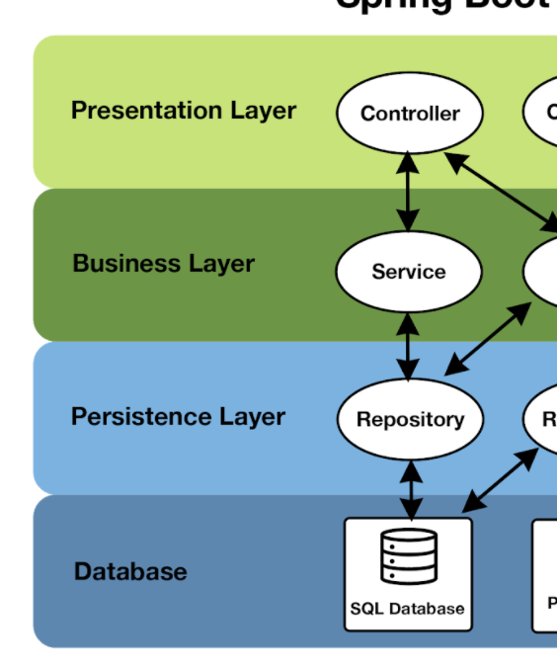

 |  | https://stackoverflow.com/
183.862 Fragen

Quelle: https://stackoverflow.com/,Stand: 30.03.2021

Quelle: https://stackshare.io/, Stand: 30.03.2021

